X05
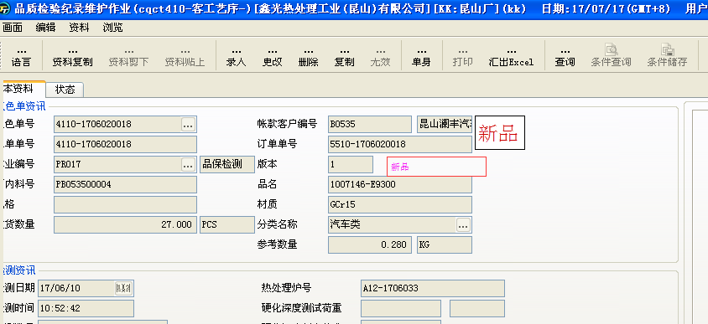
功能目的
5、CQCT410 显示新品能够查询（cimt302)；打印cqcr410也需要显示出来；
功能说明

版本

注意事项

修改Table清单

修改程序清单

程序逻辑

1、在cqct410中添加“新品”选项框，在查询的时候可以勾选“新品”选项框查询出新品的质检记录；
2、新品选项框在录入时自动带入，不可录入和更改；
3、cqcr410打印报表中，在备注行下面添加是否为新品，如是新品则为Y，不是新品则为N。

